Données
DONNE POUR CALCUL LE FERRAILLAGE DES VOILLES
R.P.A 2024 |  | Vers 1.5.3

 | N étages | hw (m) | he (m) | lw (m) | bw (m) | d1,2 (cm) | Fc28 (Mpa) | Fe (Mpa) | γb | γs
 | 5 | 15.30 | 2.61 | 1.60 | 0.20 | 2.50 | 25.00 | 400.00 | 1.20 | 1.00
 | Type de systèm
 | 4- Système à contreventement mixte, équivalent à des voiles
 | Qf | T0 (s) | T2 (s) | Nimax [KN] | R | Type de voile
 | 1.00 | 0.52 | 0.25 | 663.80 | 4.50 | VOILES ELANCES
 | ENVELOPPE DE CALCUL POUR LES MOMENTS FLECHISSANT
 | Il est nécessaire de modifier les moments fléchissants résultant du calcul de structure
 | ENVELOPPE DE CALCUL POUR LES EFFORTS TRANCHANTS
 | Il est nécessaire de modifier les efforts tranchants résultant du calcul de structure

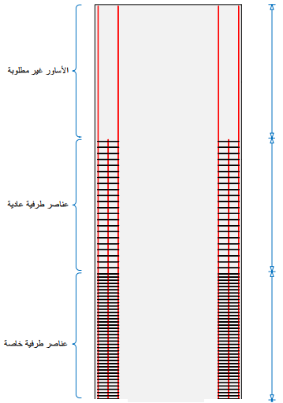
 | Niveau | Hi [m] | Ni [KN] | Mi [KN.m] | Ti [KN] |  |  |  |  |  | 15.3 m
 | 0 | 0.00 | -600.51 | -144.03 | 112.5 |  |  |  |  |  | Zone superieure
 | 1 | 3.06 | -365.4 | -44.76 | 51.27
 | 2 | 6.12 | -250.31 | -8.74 | 45.64
 | 3 | 9.18 | -91.82 | 6.28 | 39.33
 | 4 | 12.24 | -16.33 | 49.64 | 41.69
 | 5 | 15.30 | -49.18 | -32.21 | 42.06

 |  |  |  |  |  |  |  |  |  |  | 6.12 m
 |  |  |  |  |  |  |  |  |  |  | Au-dessus de la zone critique

 |  |  |  |  |  |  |  |  |  |  | 3.06 m
 |  |  |  |  |  |  |  |  |  |  | Zone critique

 |  |  |  |  |  |  |  |  |  |  | 0.00 m

Enveloppe
 | ENVELOPPE DE CALCUL POUR LES MOMENTS FLECHISSANT
 | R.P.A 2024 | Vers 1.5.3

 | Enveloppe de calcul décalée |  | Enevoloppe linéaire
0.00 | 15.3 | 0 | 15.3
50.85 | 15.3 | 32.21 | 15.3
144.03 | 2.55 | 144.03 | 0
144.03 | 0
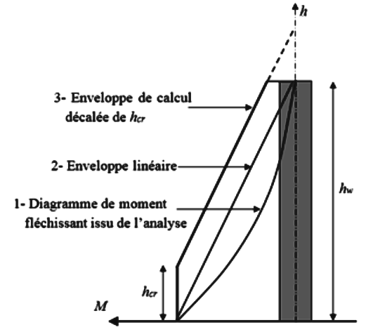 |  |  |  | Nombre d'étages | 5
 |  |  |  | he (m) | 2.61
 |  |  |  | lw (m) | 1.60
 |  |  |  | hw (m) | 15.30
 |  |  |  | Moment à la base | -144.03
 |  |  |  | Moment au sommet | -32.21
 |  |  |  | hcritique (m) | 2.55

 |  |  |  | Hi [m] | 5.00
 |  |  |  | Mi [KN,m] | 126.12

 | ENVELOPPE DE CALCUL POUR LES EFFORTS TRANCHANTS
 | R.P.A 2024 | Vers 1.5.3

 | 1.4 x Vu |  | Diagramme issue de l'analyse |  | Diagramme amplifié
-157.50 | 0.00 | -112.50 | 0.00 | -157.50 | 0.00
-71.78 | 3.06 | -51.27 | 3.06 | -71.78 | 3.06
-63.90 | 6.12 | -45.64 | 6.12 | -66.52 | 5.10
-55.06 | 9.18 | -39.33 | 9.18 | -66.52 | 5.10
-58.37 | 12.24 | -41.69 | 12.24 | -66.52 | 5.10
-58.88 | 15.30 | -42.06 | 15.30 | -78.75 | 15.30
#N/A | #N/A | #N/A | #N/A | #N/A | #N/A
#N/A | #N/A | #N/A | #N/A | #N/A | #N/A
#N/A | #N/A | #N/A | #N/A | #N/A | #N/A
#N/A | #N/A | #N/A | #N/A | #N/A | #N/A
#N/A | #N/A | #N/A | #N/A | #N/A | #N/A
#N/A | #N/A | #N/A | #N/A | #N/A | #N/A
#N/A | #N/A | #N/A | #N/A | #N/A | #N/A
#N/A | #N/A | #N/A | #N/A | #N/A | #N/A
#N/A | #N/A | #N/A | #N/A | #N/A | #N/A
#N/A | #N/A | #N/A | #N/A | #N/A | #N/A
#N/A | #N/A | #N/A | #N/A | #N/A | #N/A
#N/A | #N/A | #N/A | #N/A | #N/A | #N/A
#N/A | #N/A | #N/A | #N/A | #N/A | #N/A
#N/A | #N/A | #N/A | #N/A | #N/A | #N/A
#N/A | #N/A | #N/A | #N/A | #N/A | #N/A
 |  | #N/A | #N/A | #N/A | #N/A
 |  | #N/A | #N/A | #N/A | #N/A
 |  | #N/A | #N/A | #N/A | #N/A
 |  | #N/A | #N/A | #N/A | #N/A
 |  | #N/A | #N/A | #N/A | #N/A
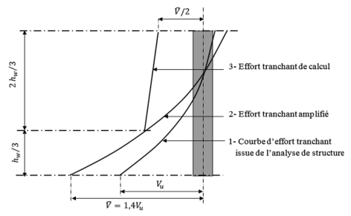 |  |  | Nombre d'étages |  | 5
 |  |  | Hi [m] |  | 6.12
 |  |  | Ti [KN] |  | -67.75

 |  |  | Niveau | Hi Cumulées [m] | Ti [KN]
 |  |  | 0 | 0.00 | 112.50
 |  |  | 1 | 3.06 | 51.27
 |  |  | 2 | 6.12 | 45.64
 |  |  | 3 | 9.18 | 39.33
 |  |  | 4 | 12.24 | 41.69
 |  |  | 5 | 15.30 | 42.06

Zone critique
FERRAILLAGE DES VOILLES DE LA ZONE CRITIQUE
R.P.A 2024 | Vers 1.5.3

DONNEES
he (m) | lw (m) | bw (m) | d1,2 (cm) | Fc28 (Mpa) | Fe (Mpa) | γb | γs | hcr (m) | R | Qf | T0 (s) | T2 (s) | N (KN) | MED (KN,m) | Ṽ (KN) | MRD (KN,m)
2.61 | 1.60 | 0.20 | 2.50 | 25.00 | 400.00 | 1.20 | 1.00 | 2.55 | 4.50 | 1.00 | 0.52 | 0.25 | 600.51 | 144.03 | 157.50 | 981.91

ELEMENT DE RIVE GOUCHE |  |  | d (cm)= 2.5 | Lcg (min) (cm) = 35 |  | St (cm) = 50 |  | Lâme (cm) = 80 |  | bw(cm) = 20 | Lcd (min) (cm)= 35 |  | d (cm)= 2.5 |  | ELEMENT DE RIVE DROITE
Ølmin (cm) | 1.20 |  |  | bcg (min) (cm) = 20 |  |  |  |  |  |  |  |  | bcd (min) (cm) = 20 |  | Ølmin (cm) | 1.20
Avcalc (cm²) | 9.05 |  |  |  |  |  |  |  |  |  |  |  |  |  | Avcalc (cm²) | 9.05
Lc.choisi (cm) | 35.00 |  |  |  |  |  |  |  |  |  |  |  |  |  | lc.choisi (cm) | 35.00
bc.choisi (cm) | 20.00 |  |  |  |  |  |  |  |  |  |  |  |  |  | bc.choisi (cm) | 20.00
Lcg (min) (cm) | 30.00 |  |  |  |  |  |  |  |  |  |  |  |  |  | Lcd (min) (cm) | 30.00
bcg (min) (cm) | 20.00 |  |  |  |  |  |  |  |  |  |  |  |  |  | bcd (min) (cm) | 20.00
b0 (cm) | 15.00 |  |  | Avg (cm²) = 9.05 |  | At (cm²)= 0.74 |  | lw (m) = 1.6 |  |  | Avd (cm²) = 9.05 |  |  |  | b0 (cm) | 15.00
Avmin (cm²) | 4.00 |  |  |  |  |  |  |  |  |  |  |  |  |  | Avmin (cm²) | 4.00
Avj (cm²) | 4.33 |  |  |  |  |  | Ø10 | St= 20 |  | Ø12 |  |  |  |  | Avj (cm²) | 4.33
Avg (cm²) | 9.05 |  |  |  |  |  |  |  |  |  |  |  |  |  | Avd (cm²) | 9.05
Stmax (cm) | 5.00 |  |  |  |  |  |  |  |  |  |  |  |  |  | Stmax (cm) | 5.00
Ag (cm²) | 800.00 |  |  |  |  |  | Sh = 20 |  |  |  |  |  |  |  | Ag (cm²) | 800.00
Ac (cm²) | 525.00 |  |  |  |  |  |  |  |  |  |  |  | St= 5cm |  | Ac (cm²) | 525.00
At (cm²) | 0.74 |  |  |  |  |  |  |  |  |  |  |  |  |  | At (cm²) | 0.74

 |  |  |  |  |  | L'AME
 |  |  |  |  |  | L'AME (aciers verticaux) |  |  | L'AME (aciers horizontaux)
 |  |  |  |  |  | Øl (cm) |  | 1.00 | Øl (cm) |  | 1.20
 |  |  |  |  |  | Svchoisi (cm) |  | 20.00 | Shchoisi (cm) |  | 20.00
 |  |  |  |  |  | Svmax (cm) |  | 25.00 | Shmax (cm) |  | 25.00
 |  |  |  |  |  | Ølmin (cm) |  | 0.80 | Z (cm) |  | 120.00
 |  |  |  |  |  | Ølmax (cm) |  | 2.50 | Ølmax (cm) |  | 2.50
 |  |  |  |  |  | Avmin (cm²)/e=20cm |  | 0.80 | Ahmin (cm²)/e=20cm |  | 0.80
 |  |  |  |  |  | Asv (cm²)/L =80cm |  | 6.28 | Ash (cm²)/h =255cm |  | 29.41
 |  |  |  |  |  | τb (MPa) = 0.55 < τadm (MPa) = 5 |  |  |  | Condition vérifie

CONDITIONS DE DUCTILITE LOCALE

hcr
St
Nnbr
bi
b0
bc
n
L
h0
hc
ELEMENT DE RIVE GOUCHE |  |  | ELEMENT GOUCHE |  |  |  |  |  |  |  |  | ELEMENT DROITE |  |  | ELEMENT DE RIVE DROITE
nd (KN) | 0.08 |  | n | 8 |  |  |  |  |  |  |  | n | 8 |  | nd (KN) | 0.08
Fyd/Fcd | 19.20 |  | bi (cm) | 12.00 |  |  |  |  |  |  |  | bi (cm) | 12.00 |  | Fyd/Fcd | 19.20
wn | 0.07 |  | L (cm) | 184.00 |  |  |  |  |  |  |  | L (cm) | 184.00 |  | wn | 0.07
cu | 32.00 |  | Øl (cm) | 0.80 |  |  |  |  |  |  |  | Øl (cm) | 0.80 |  | cu | 32.00
Vnc (cm³) | 133875.00 |  | Nnbr | 49 |  |  |  |  |  |  |  | Nnbr | 49 |  | Vnc (cm³) | 133875.00
Vst (cm³) | 4531.94 |  | St (cm) | 5.00 |  |  |  |  |  |  |  | St (cm) | 5.00 |  | Vst (cm³) | 4531.94
ecu | 0.0035 |  | bc (cm) | 20.00 |  |  |  |  |  |  |  | bc (cm) | 20.00 |  | ecu | 0.0035
mø | 0.32 |  | b0 (cm) | 15.00 |  |  |  |  |  |  |  | b0 (cm) | 15.00 |  | mø | 0.32
an | 0.63 |  | hc (cm) | 40.00 |  |  |  |  |  |  |  | hc (cm) | 40.00 |  | an | 0.63
as | 0.77 |  | h0 (cm) | 35.00 |  |  |  |  |  |  |  | h0 (cm) | 35.00 |  | as | 0.77
a | 0.49 |  |  |  |  |  |  |  |  |  |  |  |  |  | a | 0.49
ecu,c | 0.04 |  |  |  |  |  |  |  |  |  |  |  |  |  | ecu,c | 0.04
esy | 0.0020 |  |  |  |  |  |  |  |  |  |  |  |  |  | esy | 0.0020
wwd | 0.6500 |  |  |  |  |  |  |  |  |  |  |  |  |  | wwd | 0.6500
wwd(min) | -0.0635 |  |  |  |  |  |  |  |  |  |  |  |  |  | wwd(min) | -0.0635
Lc,calcul (cm) | 28.84 |  |  |  |  |  |  |  |  |  |  |  |  |  | Lc,calcul (cm) | 28.84
Condition vérifie |  |  |  |  |  |  |  |  |  |  |  |  |  |  | Condition vérifie

Zone supèrieure
FERRAILLAGE DES VOILLES DE LA ZONE SUPERIEURE
R.P.A 2024 | Vers 1.5.3


L'AME (Zone supèrieure)

L'AME (aciers verticaux) |  |  | L'AME (aciers horizontaux)
Øl (cm) |  | 1.00 | Øl (cm) |  | 1.00
Stchoisi (cm) |  | 20.00 | Stchoisi (cm) |  | 25.00
Ølmax (cm) |  | 2.00 | Ølmax (cm) |  | 2.00
Stmax (cm) |  | 25.00 | Stmax (cm) |  | 25.00

 |  |  |  |  | ELEMENTS DE RIVE |  |  | L'AME
Niveau | Hi [m] | Ni [KN] | Mi [KN.m] | Ti [KN] | Asv (cm²) | Asvmin (cm²) | Choix des barres | Avmin (cm²) e = 20 cm | Choix des barres n HA10/e= 20 cm | Ah (cm²) | Ahmin (cm²) e = 25 cm | Choix des barres n HA10/e= 25 cm | Zone
0 | 0.00 | -600.51 | 144.03 | -157.50 |  | 3.50 |  | 0.80 | 2HA10=1.57cm² | 0.82 | 1.00 | 2HA10=1.57cm² | Zone critique(déjà calculée)
1 | 3.06 | -365.40 | 140.30 | -71.78 |  | 3.50 |  | 0.80 | 2HA10=1.57cm² | 0.37 | 1.00 | 2HA10=1.57cm² | Zone critique(déjà calculée)
2 | 6.12 | -250.31 | 117.94 | -67.75 | 0.00 | 3.50 | 8HA12 = 9.05 | 0.80 | 2HA10=1.57cm² | 0.33 | 1.00 | 2HA10=1.57cm² | Au-dessus de la zone critique
3 | 9.18 | -91.82 | 95.57 | -71.41 | 0.37 | 3.50 | 8HA12 = 9.05 | 0.80 | 2HA10=1.57cm² | 0.29 | 1.00 | 2HA10=1.57cm² | Zone superieure
4 | 12.24 | -16.33 | 73.21 | -75.08 | 0.96 | 3.50 | 8HA12 = 9.05 | 0.80 | 2HA10=1.57cm² | 0.30 | 1.00 | 2HA10=1.57cm² | Zone superieure
5 | 15.30 | -49.18 | 50.85 | -78.75 | 0.19 | 3.50 | 8HA12 = 9.05 | 0.80 | 2HA10=1.57cm² | 0.31 | 1.00 | 2HA10=1.57cm² | Zone superieure

linteaux
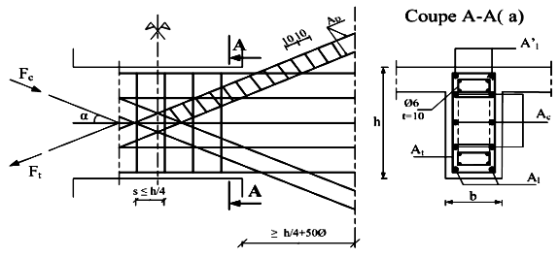
FERRAILLAGE DES LINTEAUX
R.P.A 2024 | Vers 1.5.3
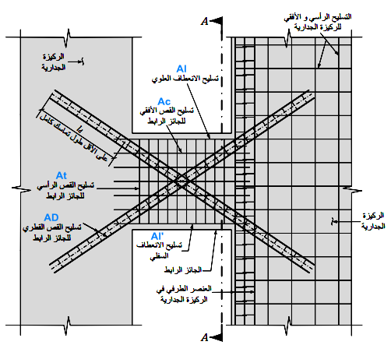
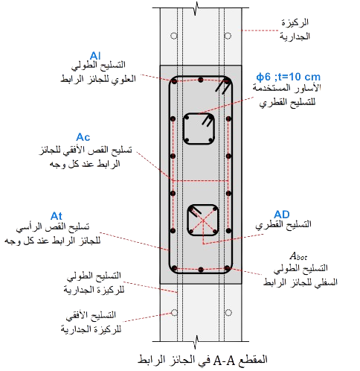
9.24 cm2
4.02 cm2
6.03 cm2
1.01 cm2
Aciers longitudinaux de flexion
DONNES |  | Z (m) | 1.25
L (m) | 1.20 | tb > 0,06 fc28
H (m) | 1.30 | Al (cm²) | 3.90 cm2
Aciers transversaux
pour des armatures diagonales
bw (m) | 0.20 | Alchoisi (cm²) | 4.02 cm2
d' (m) | 0.025 | Stmax (cm) | 10.97 cm
Aciers en partie courante (aciers de peau)
Fc28 (Mpa) | 25.00 | Stchoisi (cm) | 10.00 cm
Fe (Mpa) | 500.00 | Atmin (cm²) | 0.50 cm2
Vu (KN) | 600.00 | Atchoisi (cm²) | ϕtchoisi (cm) | Nbrins
Aciers transversaux
Armatures diagonales
M (KN.m) | 368.00 | 1.01 cm2 | 0.80 | 2
tb (Mpa) | 3.59 | Acmin (cm²) | 5.20 cm2
Aciers longitudinaux de flexion
tblim (Mpa) | 5.00 | Acchoisi (cm²) | 6.03 cm2
VERIFICATION DES CONTRAINTES |  | ADmin (cm²) | 7.35 cm2
 |  | ADchoisi (cm²) | 9.24 cm2
Pas de rupture par cisaillement

About
Si vous remarquez une erreur ou avez une remarque, n’hésitez pas à me contacter par e-mail ou sur mon compte Telegram. | hammoutota@gmail.com
 | https://t.me/MorsliHammou | 

